計算シート記入方法
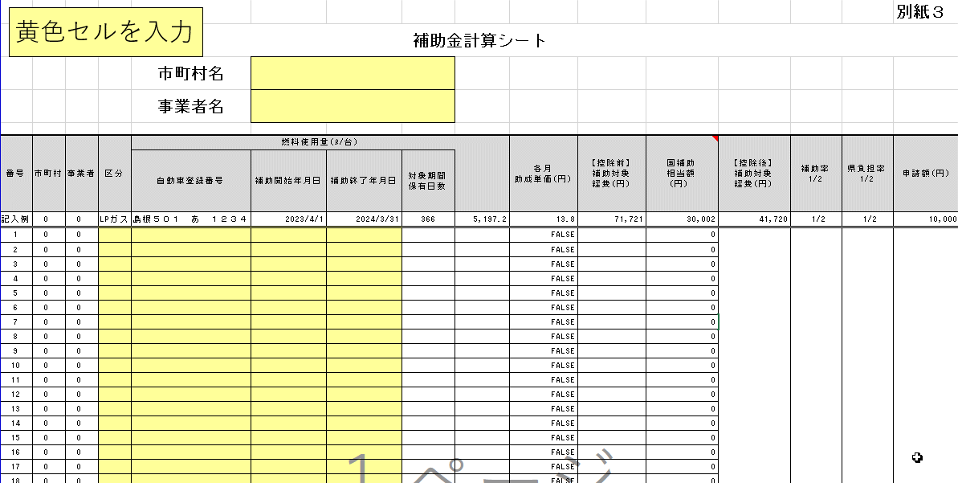
赤枠で囲んだ「区分」「自動車登録番号」と「補助開始年月日」、「補助終了年月日」列に入力してください。
入力した内容を基に、「保有日数」及び「使用量」が自動で入力されます。
※昨年度は、シートを「ＬＰガス」、「ガソリン」、「軽油」と分けていましたが、今年度は同じシートとし、「区分」で分けることといています。

「補助開始年月日」は、増車・減車・休車の状態でない場合、「2023/4/1」を入力してください。
増車があった場合は、登録年月日を入力してください。
「補助終了年月日」は、減車・休車の状態でない場合、「2024/3/31」を入力してください。
減車・休車があった場合は、届出年月日を入力してください。
このため、通常の状態であれば、保有日数は「366日」となります。
※「増車」の場合は登録年月日を「補助対象日数」に含み、「減車」の場合は届出年月日を
「補助対象日数」に含みます。
■期間分類ごとの車両の状態
通常：本補助事業の補助対象期間において、申請車両を申請事業所の事業に使用できる状態
増車：補助対象期間中に新たに購入、若しくは他事業所からの転入により増備した状態
（その後対象期間中に廃車・他事務所への転出・売却を行った場合を含む）
減車：補助対象期間中に廃車・他事務所への転出・売却等を行い、車両数が減少した状態
休車：補助対象期間中に一時抹消登録、中古新規登録のいずれか又は両方を行った状態
（休車期間については対象期間前から・対象期間後への継続を含む）
※一時抹消登録を伴わないコロナ臨時休車も含む

～省略～
「自動車登録番号」が重複している場合はエラーとなり、赤く着色されます。
エラーが発生していないことを確認してください。

「国補助相当額」は「タクシー事業者に対する燃料価格激変緩和対策事業」における補助相当額が入力されます。（自動計算）
※R5.12.1～R6.3.31分の支援額について、第８期～第１１期（R5.4.1～R5.11.30）の支援相当額の平均単価を用いています。
※車両ごとに記入する必要はありません。

各補助金計算シートの「申請額」の合計を申請書（様式第４号）の「交付申請書兼実績報告書」に記入してください。
※申請額は千円未満を切り捨て申請してください。

タクシー
黄色セルを入力
 |  |  |  |  |  |  |  |  |  |  |  |  |  | 別紙３
補助金計算シート
 |  |  |  | 市町村名
 |  |  |  | 事業者名 |  |  |  |  |  |  |  |  |  |  |  |  |  | 2024-03-31

番号 | 市町村 | 事業者 | 区分 | 燃料使用量(ℓ/台) |  |  |  |  | 各月 助成単価(円) | 【控除前】 補助対象 経費(円) | 国補助 相当額 (円） | 【控除後】 補助対象 経費(円) | 補助率 1/2 | 申請額(円) |  | 【補助単価】 |  |  | 【各月の保有日数】 |  |  |  |  |  |  |  |  |  |  |  | LPガス高騰相当額（タクシー事業者に対する燃料価格激変緩和対策事業）
 |  |  |  | 自動車登録番号 | 補助開始年月日 | 補助終了年月日 | 対象期間 保有日数 |  |  |  |  |  |  |  |  |  |  | 2023-03-31 | 2023-04-30 | 2023-05-31 | 2023-06-30 | 2023-07-31 | 2023-08-31 | 2023-09-30 | 2023-10-31 | 2023-11-30 | 2023-12-31 | 2024-01-31 | 2024-02-29 | 2024-03-31
 |  |  |  |  |  |  |  |  |  |  |  |  |  |  |  | 【A】 上昇単価 (円) | 【B】 使用量 (ℓ/日) |  | 4月 | 5月 | 6月 | 7月 | 8月 | 9月 | 10月 | 11月 | 12月 | 1月 | 2月 | 3月 | ４月 | ５月 | ６月 | ７月 | ８月 | ９月 | １０月 | １１月 | １２月 | １月 | ２月 | ３月
記入例 | 0 | 0 | LPガス | 島根５０１ あ １２３４ | 2023-04-01 | 2024-03-31 | 366 | 5,197.2 | 13.8 | 71,721 | 30,002 | 41,720 | 0.5 | 20,000 | LPガス | 13.8 | 14.2 |  | 30 | 31 | 30 | 31 | 31 | 30 | 31 | 30 | 31 | 31 | 29 | 31 | 15.2 | 8.3 | 3.5 | 0.4 | 0 | 1.3 | 7.5 | 10.1 | 5.8 | 5.8 | 5.8 | 5.8
1 | 0 | 0 |  |  |  |  |  |  | FALSE |  | 0 | 0 | 0.5 | 0 | ガソリン | 18.2
2 | 0 | 0 |  |  |  |  |  |  | FALSE |  | 0 |  |  |  | 軽油 | 18.6
3 | 0 | 0 |  |  |  |  |  |  | FALSE |  | 0
4 | 0 | 0 |  |  |  |  |  |  | FALSE |  | 0
5 | 0 | 0 |  |  |  |  |  |  | FALSE |  | 0
6 | 0 | 0 |  |  |  |  |  |  | FALSE |  | 0
7 | 0 | 0 |  |  |  |  |  |  | FALSE |  | 0
8 | 0 | 0 |  |  |  |  |  |  | FALSE |  | 0
9 | 0 | 0 |  |  |  |  |  |  | FALSE |  | 0
10 | 0 | 0 |  |  |  |  |  |  | FALSE |  | 0
11 | 0 | 0 |  |  |  |  |  |  | FALSE |  | 0
12 | 0 | 0 |  |  |  |  |  |  | FALSE |  | 0
13 | 0 | 0 |  |  |  |  |  |  | FALSE |  | 0
14 | 0 | 0 |  |  |  |  |  |  | FALSE |  | 0
15 | 0 | 0 |  |  |  |  |  |  | FALSE |  | 0
16 | 0 | 0 |  |  |  |  |  |  | FALSE |  | 0
17 | 0 | 0 |  |  |  |  |  |  | FALSE |  | 0
18 | 0 | 0 |  |  |  |  |  |  | FALSE |  | 0
19 | 0 | 0 |  |  |  |  |  |  | FALSE |  | 0
20 | 0 | 0 |  |  |  |  |  |  | FALSE |  | 0
21 | 0 | 0 |  |  |  |  |  |  | FALSE |  | 0
22 | 0 | 0 |  |  |  |  |  |  | FALSE |  | 0
23 | 0 | 0 |  |  |  |  |  |  | FALSE |  | 0
24 | 0 | 0 |  |  |  |  |  |  | FALSE |  | 0
25 | 0 | 0 |  |  |  |  |  |  | FALSE |  | 0
26 | 0 | 0 |  |  |  |  |  |  | FALSE |  | 0
27 | 0 | 0 |  |  |  |  |  |  | FALSE |  | 0
28 | 0 | 0 |  |  |  |  |  |  | FALSE |  | 0
29 | 0 | 0 |  |  |  |  |  |  | FALSE |  | 0
30 | 0 | 0 |  |  |  |  |  |  | FALSE |  | 0
31 | 0 | 0 |  |  |  |  |  |  | FALSE |  | 0
32 | 0 | 0 |  |  |  |  |  |  | FALSE |  | 0
33 | 0 | 0 |  |  |  |  |  |  | FALSE |  | 0
34 | 0 | 0 |  |  |  |  |  |  | FALSE |  | 0
35 | 0 | 0 |  |  |  |  |  |  | FALSE |  | 0
36 | 0 | 0 |  |  |  |  |  |  | FALSE |  | 0
37 | 0 | 0 |  |  |  |  |  |  | FALSE |  | 0
38 | 0 | 0 |  |  |  |  |  |  | FALSE |  | 0
39 | 0 | 0 |  |  |  |  |  |  | FALSE |  | 0
40 | 0 | 0 |  |  |  |  |  |  | FALSE |  | 0
41 | 0 | 0 |  |  |  |  |  |  | FALSE |  | 0
42 | 0 | 0 |  |  |  |  |  |  | FALSE |  | 0
43 | 0 | 0 |  |  |  |  |  |  | FALSE |  | 0
44 | 0 | 0 |  |  |  |  |  |  | FALSE |  | 0
45 | 0 | 0 |  |  |  |  |  |  | FALSE |  | 0
46 | 0 | 0 |  |  |  |  |  |  | FALSE |  | 0
47 | 0 | 0 |  |  |  |  |  |  | FALSE |  | 0
48 | 0 | 0 |  |  |  |  |  |  | FALSE |  | 0
49 | 0 | 0 |  |  |  |  |  |  | FALSE |  | 0
50 | 0 | 0 |  |  |  |  |  |  | FALSE |  | 0
計 |  |  |  |  |  |  | 0 | 0 |  | 0 | 0 | 0 |  | 0

